List1
Příloha č. 3 - specifikace plnění VZ - čistící, úklidové prostředky, drogistické a jiné zboží pro ÚKZÚZ Zkušební stanici (ZS) Pusté Jakartice 17, Oldřišov 747 33
Popis zboží VZ 1/2023 ÚKZÚZ ZS Pusté Jakartice | obrázek + množství | množství počet | cena za ks, roli, balení bez DPH | cena za ks, roli, balení s DPH | Cena celkem bez DPH | Cena celkem s DPH
1) Toaletní papír ECONOMY, 2vrstvý, 1000 útržků, návin 68 m | 108 ks | 108 | 0.00 | 0.00 | 0.00 | 0.00
2) WC BREF-závěsný 4 koule 50g, (power aktiv), složen ze 4 kuliček-hygien.čistí, odstraňuje, usazeniny, zanechává lesk a bělost toalety, příjemně voní (vůně - lemon,oceán,levandule..) |  20 ks | 20 | 0.00 | 0.00 | 0.00 | 0.00
3) Osvěžovač vzduchu, objem 300 ml, (pouze vůně Japonská zahrada), výrobce S.C.Johnson, Brise, (Brise osvěžovač vzduchu) | 12 ks | 12 | 0.00 | 0.00 | 0.00 | 0.00
4 ) Domestos - WC čistič, 750 ml, Citrus, tekutý dezinfekční a čistící prostředek na toaletu. Zabíjí všechny známé druhy bakterií | 5 ks | 5 | 0.00 | 0.00 | 0.00 | 0.00
5) Domestos - WC čistič, 750 ml, Atlantic tekutý dezinfekční a čistící prostředek na toaleu. Zabíjí všechny známé druhy bakterií |  5 ks | 5 | 0.00 | 0.00 | 0.00 | 0.00
6) Savo Profi proti plísním, 5 kg | 1 ks | 1 | 0.00 | 0.00 | 0.00 | 0.00
7) Savo Original 4 litry Koncentrovaný čisticí a dezinfekční přípravek | 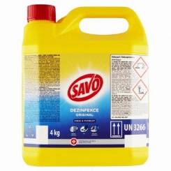 2 ks | 2 | 0.00 | 0.00 | 0.00 | 0.00
8) Clin Universal prostředek na mytí oken, 500 ml, s pumpičkou pro čištění a lesk skleněných a hladkých omyvatelných ploch (např. sklo, zrcadla atd.) | 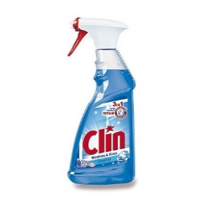 3 ks | 3 | 0.00 | 0.00 | 0.00 | 0.00
9) Mr. PROPER Professional - Vůně oceánu, 5 l, univerzální čistící prostředek na podlahy a omyvatelné povrchy | 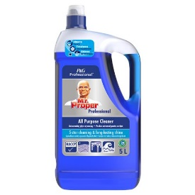 1 ks | 1 | 0.00 | 0.00 | 0.00 | 0.00
10) Cif - tekutý čistící písek, citrus, obsah 720 g / 500 ml vhodný na plastové, keramické, porcelánové, chromové a jiné povrchy | 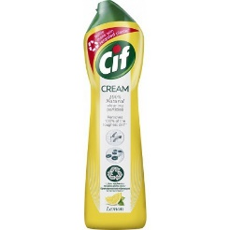 5 ks | 5 | 0.00 | 0.00 | 0.00 | 0.00
11) Real Classic 10 kg, tekutý, abrazivní čistící prostředek na všechny omyvatelné plochy. | 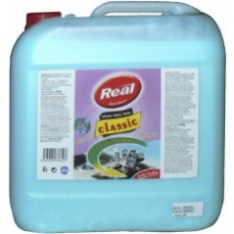 1 ks | 1 | 0.00 | 0.00 | 0.00 | 0.00
12) JAR Professional prostředek na nádobí Citron 5 l, tekutý čisticí prostředek na nádobí | 2 ks | 2 | 0.00 | 0.00 | 0.00 | 0.00
13) Sáčky do koše, 40 l, LDPE, pevné, zatahovací, 15 ks v roli, 25 mikronů | 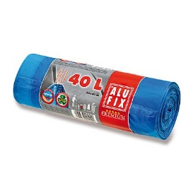 10 rolí | 10 | 0.00 | 0.00 | 0.00 | 0.00
14) Pytle na odpadky, 120 l, LDPE, pevné, zatahovací, 25 ks v roli, 40 mikronů | 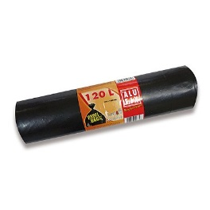 2 role | 2 | 0.00 | 0.00 | 0.00 | 0.00
15) Tvarovaná houba na nádobí, velká s drátěnkou, profilovaná, rozměr cca 9 x 7 x 4,5 cm, ilustrační foto, 5 ks v balení | 4 balení | 4 | 0.00 | 0.00 | 0.00 | 0.00
Celkem |  |  |  |  | 0.00 | 0.00

